Раздвижные двери
Расчет раздвижных дверей системы Bravo

ВВОД ИСХОДНЫХ ДАННЫХ ДЛЯ РАСЧЁТА |  |  |  |  |  | РЕЗУЛЬТАТ РАСЧЁТА

Высота проёма |  |  | 2,400 мм |  |  | Размеры двери: |  | высота | 2,360 мм
Ширина проёма, перекрываемого дверями |  |  | 1,400 мм |  |  |  |  | ширина | 707 мм
Вариант установки дверей |  | с верхней и нижней направляющей
Расположение дверей |  |  | I-----____I |  |  | Профили: | артикул | размер | количество
Конфигурация профиля |  |  | I |  |  | Направляющая верхняя | AB0655.VP540 | 1,398 мм | 1
Количество дверей |  |  | 2 |  |  | Направляющая нижняя | AB0648.VP540 | 1,398 мм | 1
Количество перекрытий |  |  | 1 |  |  | Направляющая нижняя врезная | AS0690.VP540 | 1,398 мм | 0
Вариант средней рамки |  |  | с саморезом |  |  | Вертикальный профиль I | AB0653.VP540 | 2,360 мм | 4
Количество средних рамок для одной двери |  |  | 0 |  |  | Рамка верхняя | AB0646.VP540 | 660 мм | 2
Стопор |  |  | нет |  |  | Рамка нижняя | AB0643.VP540 | 660 мм | 2
Элемент, скрывающий отверстия |  |  | Шлегель |  |  | Рамка средняя | AE0491.VP540 | 660 мм | 0
 |  |  |  |  |  | Рамка средняя без самореза | AE0471.VP540 | 660 мм | 0

 |  |  |  |  |  | Фурнитура: | артикул | количество
Для расчёта размеров и количества комплектующих введите данные в таблицу |  |  |  |  |  | Комплект колес | AB0160.VS000.ZN0EP.CO | 2 комп.
 |  |  |  |  |  | Уплотнитель П-образный 8 мм | AV0078.VM100 | 0 м
Количество вставок одной двери: | 1 |  |  |  |  | Уплотнитель П-образный 4 мм | AA0084.VM100 | 0 м
 |  |  |  |  |  | Стопор нижний | AS0101.VP000 | 0 шт.
 |  |  |  |  |  | Стопор верхний | AB0001.VP000 | 0 шт.
Наполнение | Материал | Высота | Ширина | Кол-во |  | Заглушка дверная | AS0053.VP000 | 0 шт.
Вставка 1 (считается автоматически) | ЛДСП, 10 мм | 2,316 мм | 676 мм | 2 шт. | 1 | Шлегель | AA0956.VM150 | 10 м
Вставка 2 | Стекло, зеркало 4 мм | 0 мм | 673 мм | 0 шт. | 0 | Прищепка для шлегеля 9*5мм | AA0040.VP000.IN0EP.CO | 8 шт.
Вставка 3 | Стекло, зеркало 4 мм | 0 мм | 673 мм | 0 шт. | 0 | Саморез сборочный 5х35 мм (для средних рамок с саморезом) | AR0535.VP000.ZN0EP.CO | 0 шт.
Вставка 4 | Стекло, зеркало 4 мм | 0 мм | 673 мм | 0 шт. | 0
Вставка 5 (низ двери) | Стекло, зеркало 4 мм | 0 мм | 673 мм | 0 шт. | 0
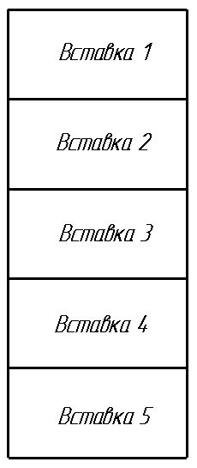
 | Верно внесены высоты вставок | 1

